Chi tiết địa chất
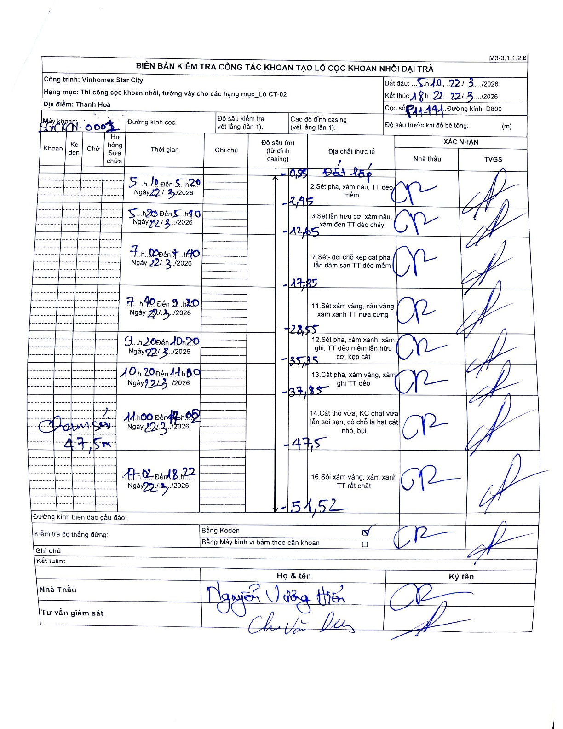
Dự án | Star City Thanh Hóa
Hạng mục | Thi công cọc khoan nhồi, tường vây cho các hạng mục_Lô CT-02
Tên bộ phận | Thanh Hoá
Số hiệu cọc | P11-141
Tên Máy khoan | SGC-KCN0001
Đường kính | D800
Bắt đầu thi công | 10:00 22/03/2026
Kết thúc thi công | 18:22 22/03/2026

Địa chất TT | Đường kính | Mô tả lớp thiết kế | Từ (h) | Đến (h) | Cao độ từ | Cao độ đến | T.Gian (h) | Dài (m) | V (m/h) | Ghi chú
Đất lấp | D800 | Đất lấp | 10:00 22/03/2026 | 10:20 22/03/2026 | -0.71 | -2.95 | 0.33 | 2.24 | 6.72
2 | D800 | Sét pha, xám nâu, TT dẻo mềm | 10:20 22/03/2026 | 11:40 22/03/2026 | -2.95 | -12.65 | 1.33 | 9.7 | 7.27
3 | D800 | Sét lẫn hữu cơ, xám nâu, xám đen TT dẻo chảy | 11:40 22/03/2026 | 13:40 22/03/2026 | -12.65 | -17.85 | 2 | 5.2 | 2.6
4 | D800 | Sét- đôi chỗ kẹp cát pha, lẫn dăm sạn TT dẻo mềm | 13:40 22/03/2026 | 15:20 22/03/2026 | -17.85 | -28.55 | 1.67 | 10.7 | 6.42
5 | D800 | Sét xám vàng, nâu vàng xám xanh TT nửa cứng | 15:20 22/03/2026 | 16:20 22/03/2026 | -28.55 | -35.35 | 1 | 6.8 | 6.8
6 | D800 | Sét pha, xám xanh, xám ghi, TT dẻo mềm lẫn hữu cơ, kẹp cát | 16:20 22/03/2026 | 17:00 22/03/2026 | -35.35 | -37.85 | 0.67 | 2.5 | 3.75
7 | D800 | Cát pha, xám vàng, xám ghi TT dẻo | 17:00 22/03/2026 | 17:05 22/03/2026 | -37.85 | -47.5 | 0.08 | 9.65 | 115.8
8 | D800 | Cát thô vừa, KC chặt vừa lẫn sỏi sạn, có chỗ là hạt cát nhỏ, bụi | 17:05 22/03/2026 | 18:22 22/03/2026 | -47.5 | -51.52 | 1.28 | 4.02 | 3.13

ẢNH BIÊN BẢN GỐC

